斩打刺需求
斩打刺系统需求文档
目的：加强玩家更换武器的操作，让关卡和战斗变得更加有趣味性和策略性
概述：主角武器分为3大类：斩击、打击、突刺；怪物相应的抗性也分为斩击、打击、突刺
 | //使用打击属性的武器计算伤害时，结算了抗性的物理伤害的部分会根据怪物的对应抗性乘一个倍率。

斩、打、刺与抗性之间的关系
武器打击属性
怪物抗性/受物理伤害的倍率
斩击
克制
弱 X 1.5 算出最终伤害
150+30属性伤害

伤害100+30属性伤害
打击
被克制
强X0.1 算出最终伤害
10+30属性伤害

突刺
普通
中X1 最终伤害
100+30属性伤害

 | 斩打刺只用于主角对怪物的攻击，宠物攻击怪物、怪物攻击主角和宠物都没有这个计算。

配置表需求

 | 1.在武器表中添加一列武器的打击属性

 | 2.在怪物的属性表中添加三列表示怪物对三种打击属性的抗性。

斩打刺系统UI表现

 | 1.打击属性
 |  | 在小兵血条、精英血条、BOSS血条上，加上一个标识敌方弱点打击属性的标志。敌人会根据自己的弱点属性，

 |  | 图标需求
 |  | 斩属性： 一个刀的形状加上刀光的小图标

 |  | 刺属性: 枪形状的小图标

 |  | 打属性： 可以是一个钝器打击的打击特效形状。

 |  | 配置方法：在ROLE表中添加一列，定义怪物显示的打击属性图标。

 | 2.在武器专精界面，标出每把武器的打击属性，并进行介绍

 |  | 如下图，有 武器名字、 打击属性 、武器介绍

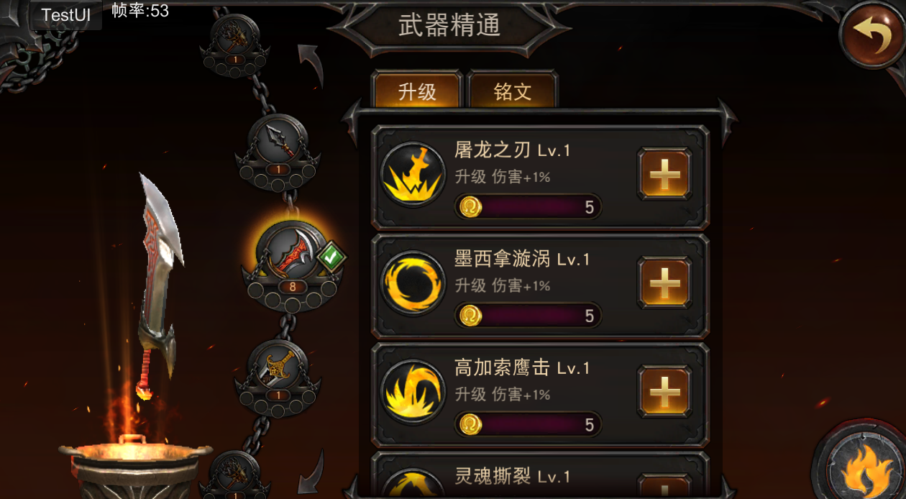
武器名字

流放之刃
打击属性 斩
对弱斩属性的敌人伤害加倍（打击属性描述）
（武器介绍）从雅典娜那里抢夺的流放之刃，灵活轻便，擅长应付大片轻型敌人。
展开
打击属性

 | 3.在英雄界面的武器特性中，添加当前武器的打击属性的描述。

 |  | 添加当前装备的武器名与打击属性的描述。

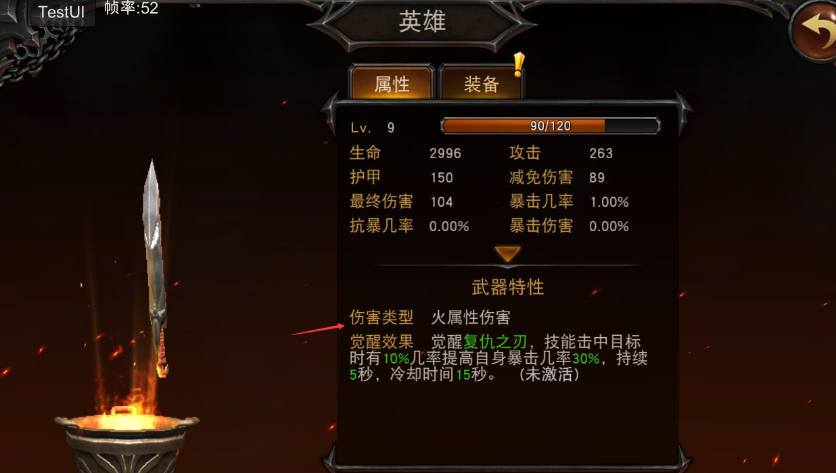

武器名

打击属性 斩 对弱斩属性的敌人伤害加倍

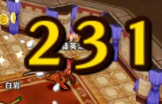
 | 4.伤害数字对应不同属性的怪，播放不同的动画

 |  | A.使用克制的打击属性攻击怪物时，伤害数字会有一个跳跃变大出来，然后收缩的动画,在出来时颜色闪烁一下。

 |  | B.使用普通的打击属性攻击怪物时，伤害数字播放正常的伤害数字动画。

 |  | C.使用被克制的打击属性攻击怪物时，伤害数字播放一个数字教小且没有任何跳动效果的动画。 | 克制

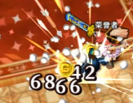

 |  |  | 普通

 |  |  | 被克制

